상품제안서
포크리스고급바인더 | 상품코드: S05572

 |  |  |  |  |  |  | 02-713-8555 | www.synergygift.co.kr
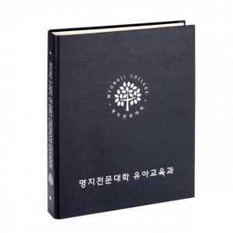

【상세/제작정보】 | <p><span style="font-size: 12pt;">* 상세페이지 명지전문대학 유아교육과 기준 금/은박 전면 + 측면 인쇄 포함 단가입니다.</span></p><p><span style="font-size: 12pt;">&nbsp;(화이트박 + 400원 추가)</span></p><p>&nbsp;</p><p><span style="font-size: 12pt;">* PP추가시 장당 + 80원 추가됩니다.</span></p>

【인쇄/포장옵션】 | 금박, 은박, 화이트박 / 포장불가능

【공급단가】 | 수량 | 100~ | 300~ | 500~ | 1,000~ | 3,000~
*VAT별도 | 단가 | 7,290원 | 7,020원 | 6,750원 | 6,480원 | 6,310원

【상품 URL】 | https://www.synergygift.co.kr:443/src/goods_detail.php?gdno=5417

